Hoja1
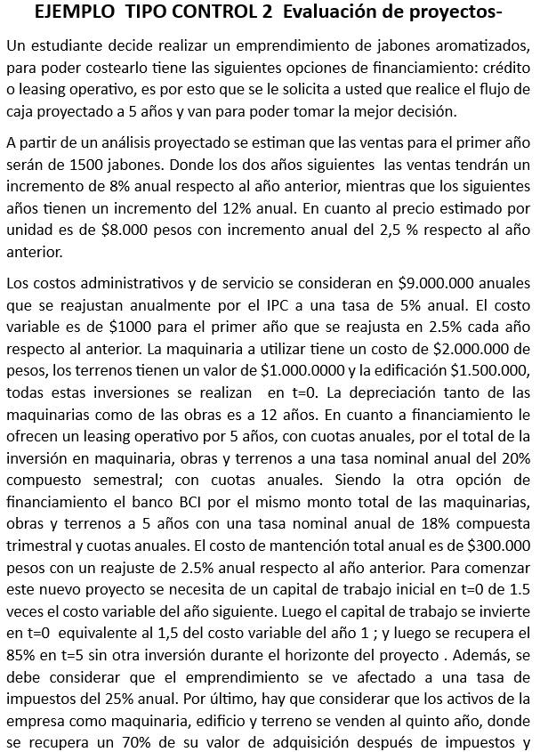
 |  |  |  |  |  |  |  |  |  |  |  |  |  | CRÉDITO |  | $4,500,000
 |  |  |  |  |  | 1 | 2 | 3 | 4 | 5 |  |  |  | TASA NOMINAL ANUAL COMPUESTA TRIMESTRAL |  | 18%
 |  |  |  | INGRESOS
 |  |  |  | CANTIDAD |  | 1500 | 1620 | 1750 | 1960 | 2195
 |  |  |  | PRECIO |  | $8,000 | $8,200 | $8,405 | $8,615 | $8,831 |  |  |  | PERIODO(AÑOS) |  | 5
 |  |  |  | INGRESOS |  | $12,000,000 | $13,284,000 | $14,705,388 | $16,881,785 | $19,380,290 |  |  |  |  | TASA INTERES REAL EFECTIVA |  | 0.19251860062
 |  |  |  |  |  |  |  |  |  |  |  |  |  |  | CUOTA |  | $1,480,008.77
 |  |  |  | COSTOS |  |  |  |  |  |  |  |  |  | CRÉDITO CON BANCO BCI |  |  |  | SALDO
 |  |  |  | FIJOS |  | $-9,000,000 | $-9,450,000 | $-9,922,500 | $-10,418,625 | $-10,939,556 |  |  |  | PERIODOS | INTERESES | CUOTA | AMORTIZACIÓN | $4,500,000
 |  |  |  | VARIABLE | -1000 | $-1,500,000 | $-1,660,500 | $-1,838,174 | $-2,110,223 | $-2,422,536 |  |  |  | 1 | $866,333.7028 | $1,480,008.77 | $613,675.0699 | $3,886,325
 |  |  | $-291,667 | DEPRECIACIÓN |  | $-291,667 | $-291,667 | $-291,667 | $-291,667 | $-291,667 |  |  |  | 2 | $748,189.8371 | $1,480,008.77 | 731818.93555 | $3,154,506
 |  |  |  | INTERESES |  | $-866,334 | $-748,190 | $-607,301 | $-439,289 | $-238,931 |  |  |  | 3 | $607,301.0797 | $1,480,008.77 | 872707.69293 | $2,281,798
 |  |  |  | MANTENCIÓN |  | $-300,000 | $-307,500 | $-315,188 | $-323,067 | $-331,144 |  |  |  | 4 | $439,288.6159 | $1,480,008.77 | 1040720.1567 | $1,241,078
 |  |  |  | COSTOS |  | $-11,958,000 | $-12,457,857 | $-12,974,829 | $-13,582,871 | $-14,223,834 |  |  |  | 5 | $238,930.6277 | $1,480,008.77 | 1241078.1449 | $-
 |  |  |  | UTILIDAD |  | $42,000 | $826,143 | $1,730,559 | $3,298,915 | $5,156,456
 |  |  |  | IMPUESTO | -25% | $-10,500 | $-206,536 | $-432,640 | $-824,729 | $-1,289,114
 |  |  |  | UTILIDAD DESPUES IMPUESTO |  | $31,500 | $619,608 | $1,297,919 | $2,474,186 | $3,867,342
 |  |  |  | DEPRECIACIÓN |  | $291,667 | $291,667 | $291,667 | $291,667 | $291,667
 |  |  |  | AMORTIZACIÓN |  | $-613,675 | $-731,819 | $-872,708 | $-1,040,720 | $-1,241,078
 |  |  |  | INVERSIONES
 |  |  |  | TERRENO | $-1,000,000 |  |  |  |  | $700,000
 |  |  |  | EDIFICACION | $-1,500,000 |  |  |  |  | $1,050,000
 |  |  |  | MAQUINARIA | $-2,000,000 |  |  |  |  | $1,400,000
 |  |  |  | CREDITO | 4,500,000
 |  |  |  | CAPITAL TRABAJO | $-2,250,000 |  |  |  |  | $1,912,500
 |  |  |  | FLUJO | $-2,250,000 | $-290,509 | $179,455 | $716,878 | $1,725,133 | $7,980,431
 |  |  |  | CAPM | 14.00% |  |  |  |  |  | Rf | 2%
 |  |  |  | VAN | $3,283,327.94 |  |  |  |  |  | beta | 1.2
 |  |  |  | TIR | 38% |  |  |  |  |  | Rm-Rf | 10%

 |  |  |  | FLUJO LEASING OPERATIVO

 |  |  |  |  |  | 1 | 2 | 3 | 4 | 5
 |  |  |  | INGRESOS
 |  |  |  | CANTIDAD |  | 1500 | 1620 | 1750 | 1960 | 2195
 |  |  |  | PRECIO |  | $8,000 | $8,200 | $8,405 | $8,615 | $8,831
 |  |  |  | INGRESOS |  | $12,000,000 | $13,284,000 | $14,705,388 | $16,881,785 | $19,380,290

 |  |  |  | COSTOS |  |  |  |  |  |  | CRÉDITO |  | $-4,500,000
 |  |  |  | FIJOS |  | $-9,000,000 | $-9,450,000 | $-9,922,500 | $-10,418,625 | $-10,939,556 | TASA NOMINAL ANUAL COMPUESTA SEMESTRAL |  | 20%
 |  |  |  | VARIABLE | -1000 | $-1,500,000 | $-1,660,500 | $-1,838,174 | $-2,110,223 | $-2,422,536
 |  |  | $-1,537,944 | LEASING |  | $-1,537,944 | $-1,537,944 | $-1,537,944 | $-1,537,944 | $-1,537,944
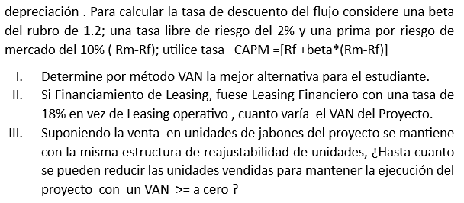
 |  |  |  | MANTENCIÓN |  | 0 | 0 | 0 | 0 | 0 | PERIODO(AÑOS) |  | 5
 |  |  |  | COSTOS |  | $-12,037,944 | $-12,648,444 | $-13,298,617 | $-14,066,792 | $-14,900,036 | TASA INTERES REAL EFECTIVA |  | 0.21
 |  |  |  | UTILIDAD |  | $-37,944 | $635,556 | $1,406,771 | $2,814,993 | $4,480,253 | CUOTA |  | $-1,537,943.98
 |  |  |  | IMPUESTO | -25% | $9,486 | $-149,403 | $-351,693 | $-703,748 | $-1,120,063
 |  |  |  | UTILIDAD DESPUES IMPUESTO |  | $-37,944 | $486,153 | $1,055,078 | $2,111,245 | $3,360,190
 |  |  |  | INVERSIONES
 |  |  |  | CAPITAL TRABAJO | $-2,250,000 |  |  |  |  | $1,912,500
 |  |  |  | FLUJO | $-2,250,000 | $-37,944 | $486,153 | $1,055,078 | $2,111,245 | $5,272,690
 |  |  |  | CAPM | 14.00% |  |  |  |  |  | Rf | 2%
 |  |  |  | VAN | $2,791,438.70 |  |  |  |  |  | beta | 1.2
 |  |  |  | TIR | 38% |  |  |  |  |  | Rm-Rf | 10%

 |  |  |  | FLUJO LEASING FINANCIERO

 |  |  |  |  |  | 1 | 2 | 3 | 4 | 5
I | Flujo con crédito BCI |  |  | INGRESOS
II | $-491,889.25 |  |  | CANTIDAD |  | 1500 | 1620 | 1750 | 1960 | 2195
III | Flujo con crédito BCI | 1350 |  | PRECIO |  | $8,000 | $8,200 | $8,405 | $8,615 | $8,831
 | Flujo Leasing Operativo | 1373 |  | INGRESOS |  | $12,000,000 | $13,284,000 | $14,705,388 | $16,881,785 | $19,380,290
 | Flujo Leasing Financiero | 1397
 |  |  |  | COSTOS |  |  |  |  |  |  | CRÉDITO |  | $-4,500,000
 |  |  |  | FIJOS |  | $-9,000,000 | $-9,450,000 | $-9,922,500 | $-10,418,625 | $-10,939,556
 |  |  |  | VARIABLE | -1000 | $-1,500,000 | $-1,660,500 | $-1,838,174 | $-2,110,223 | $-2,422,536
 |  |  | $-1,439,000 | LEASING |  | $-1,439,000 | $-1,439,000 | $-1,439,000 | $-1,439,000 | $-1,439,000
 |  |  |  | MANTENCIÓN |  | -300000 | -307500 | -315187.5 | -323067.1875 | -331143.86719 | PERIODO(AÑOS) |  | 5
 |  |  |  | COSTOS |  | $-12,239,000 | $-12,857,000 | $-13,514,861 | $-14,290,916 | $-15,132,237 | TASA INTERES |  | 0.18
 |  |  |  | UTILIDAD |  | $-239,000 | $427,000 | $1,190,527 | $2,590,870 | $4,248,053 | CUOTA |  | $-1,439,000.29
 |  |  |  | IMPUESTO | -25% | $59,750 | $-47,000 | $-297,632 | $-647,717 | $-1,062,013
 |  |  |  | UTILIDAD DESPUES IMPUESTO |  | $-239,000 | $380,000 | $892,895 | $1,943,152 | $3,186,040
 |  |  |  | INVERSIONES
 |  |  |  | CAPITAL TRABAJO | $-2,250,000 |  |  |  |  | $1,912,500
 |  |  |  | FLUJO | $-2,250,000 | $-239,000 | $380,000 | $892,895 | $1,943,152 | $5,098,540
 |  |  |  | CAPM | 14.00% |  |  |  |  |  | Rf | 2%
 |  |  |  | VAN | $2,233,950.86 |  |  |  |  |  | beta | 1.2
 |  |  |  | TIR | 33% |  |  |  |  |  | Rm-Rf | 10%

Hoja2
